Узб
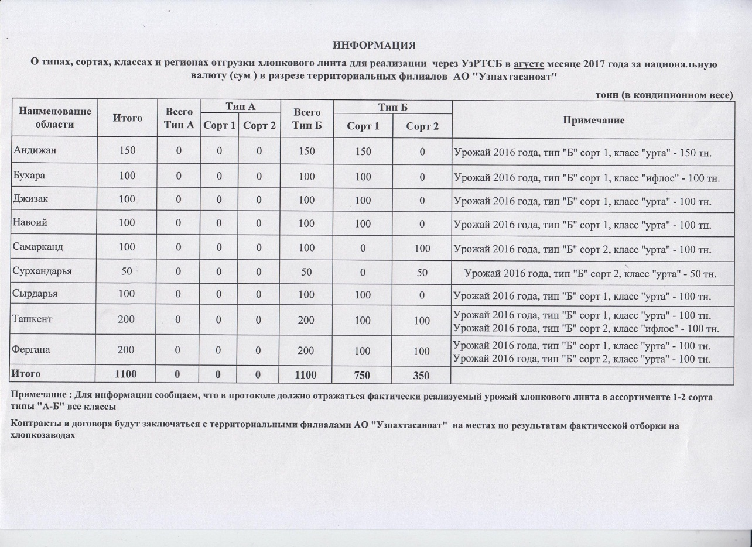
2017 йил август ойида "Узпахтасаноат" АЖ томонидан биржа савдоларига сотувга қўиладиган пахта момиғи маҳсулотини миқдорлари ЖАДВАЛИ
 |  |  |  |  |  |  |  | тонн
Худуд номи | Жами | Жами А Тур | А Тур |  | Жами Б Тур | Б Тур |  | Изоҳ
 |  |  | 1 нав | 2 нав |  | 1 нав | 2 нав
Андижан | 150 | 0 | 0 | 0 | 150 | 150 | 0 | 2016 йил хосили, тур "Б" 1 нав, синф "урта" - 150 тн.
Бухара | 100 | 0 | 0 | 0 | 100 | 100 | 0 | 2016 йил хосили, тур "Б" 1 нав, синф "ифлос" - 100 тн.
Джизак | 100 | 0 | 0 | 0 | 100 | 100 | 0 | 2016 йил хосили, тур "Б" нав 1, синф "урта" - 100 тн.
Навоий | 100 | 0 | 0 | 0 | 100 | 100 | 0 | 2016 йил хосили, тур "Б" нав 1, синф "урта" - 100 тн.
Самарканд | 100 | 0 | 0 | 0 | 100 | 0 | 100 | 2016 йил хосили, тур "Б" нав 2, синф "урта" - 100 тн.
Сурхандарья | 50 | 0 | 0 | 0 | 50 | 0 | 50 | 2016 йил хосили, тур "Б" нав 2, синф "урта" - 50 тн.
Сырдарья | 100 | 0 | 0 | 0 | 100 | 100 | 0 | 2016 йил хосили, тур "Б" нав 1, синф "урта" - 100 тн.
Ташкент | 200 | 0 | 0 | 0 | 200 | 100 | 100 | 2016 йил хосили, тур "Б" нав 1, синф "урта" - 100 тн. 2016 йил хосили, тур "Б" нав 2, синф "ифлос" - 100 тн.
Фергана | 200 | 0 | 0 | 0 | 200 | 100 | 100 | 2016 йил хосили, тур "Б" нав 1, синф "урта" - 100 тн. 2016 йил хосили, тур "Б" нав 2, синф "урта" - 100 тн.
ЖАМИ | 1,100 | 0 | 0 | 0 | 1,100 | 750 | 350

